1
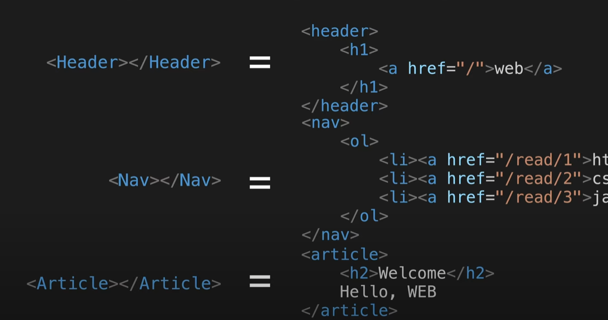
 | react 핵심
복잡한 코드는 숨기고 개발자가 만든 태그로 대체한다. | 사용자정의태그 만들기가 핵심 = 부품 | 컴포넌트 = 사용자정의태그

3
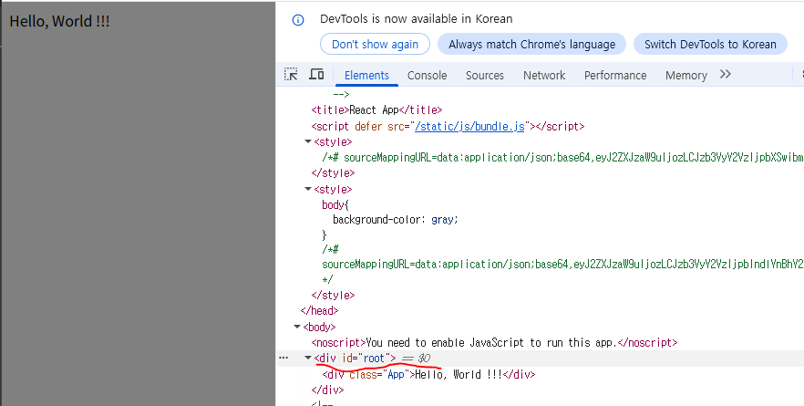
src/index.js | 입구파일

import App from './App';
import reportWebVitals from './reportWebVitals';
const root = ReactDOM.createRoot(document.getElementById('root'));
root.render(
<React.StrictMode>
<App />
</React.StrictMode>
);
./App = App.js 즉, js가 생략

 |  |  | public/index.html |  | <div id="root" style="border:10px solid red"></div>
 |  | 배포
 |  | npm install -g serve
 |  | npx serve -s build |  | 이것만 해도 serve없으면 자동설치 y누름 됨

4컴포넌트만들기
import logo from './logo.svg';
import './App.css';
function Header(){
return(
<header>
<h1><a href="/">WEB</a></h1>
</header>
);
}
function Nav(){
return (
<nav>
<ol>
<li><a href="/read/1">html</a></li>
<li><a href="/read/2">css</a></li>
<li><a href="/read/3">js</a></li>
</ol>
</nav>
);
}
function Article(){
return (
<article>
<h2>WELCOME</h2>Hello, WEB
</article>
);
}
function App() {
return (
<div>
<Header></Header>
<Nav></Nav>
<Article></Article>
</div>
);
}
export default App;

5 props
import './App.css';
function Header(props){
//console.log("title >>> ", title);
console.log("props >>> ", props);
return(
<header>
<h1><a href="/">{props.title}</a></h1>
</header>
);
}
function Nav(props){
// const list = [
// <li><a href="/read/1">html</a></li>,
// <li><a href="/read/2">css</a></li>,
// <li><a href="/read/3">js</a></li>,
// ]
// console.log(props.data[0].title);
// console.log(props.data[1].title);
// console.log(props.data[2].title);
const list = []
for(let i = 0; i < props.data.length; i++){
//list.push(<li>{props.data[i].title}</li>)
let t = props.data[i]
//console.log("t >>> ", t);
//list.push(<li>{t.title}</li>)
list.push(<li key={t.id}><a href={"/read/" + t.id}>{t.title}</a></li>)
//console.log(list);
}
return (
<nav>
<ol>
{list}
</ol>
</nav>
);
}
function Article(p){
return (
<article>
<h2>{p.title}</h2>{p.body}
</article>
);
}
function App() {
// const topics = [
// {id : 1, title : 'html', body : 'html is ...'},
// {id : 2, title : 'css', body : 'html is ...'},
// {id : 3, title : 'javascript', body : 'javascript is ...'},
// ]
//자바크립트의 객체는 키에 ""를 사용안해도 되지만
//파이썬 딕셔너리는 키에 반드시 ""를 사용해야 한다.
//그래서 항상 키에는 "" or ''를 붙이면 헷갈리지 않는다.
const topics = [
{"id" : 1, "title" : 'html', "body" : 'html is ...'},
{"id" : 2, "title" : 'css', "body" : 'html is ...'},
{"id" : 3, "title" : 'javascript', "body" : 'javascript is ...'},
]
return (
<div>
<Header title="REACT"></Header>
<Nav data={topics}></Nav> {/* 문자열은 위처럼, 배열객체를 던질때는 {} */}
<Article title="Welcome" body='hello, WEB'></Article>
</div>
);
}
export default App;

